从编程的角度理解计算机系统
按控制信号操作
一个指令集，是0、1的机器语言，是汇编语言的目标语言。编程语言的编译器、OS、硬件在此基础上构建。
数
据
结
构
操作控制器 |  |  |  |  |  |  | 存储结构 | 顺序和链式
时序产生器 |  |  |  |  |  |  | 逻辑结构 | 一对一的线性关系
指令译码器 |  |  |  | ALU |  | 包括进程和线程管理、内存管理、文件管理、 |  | 一对多的树型（层次关系）
从内存取码、译码，产生控制信号
指令寄存器 |  |  |  | 累加器 |  | 磁盘管理、输入输出管理。 |  | 多对多的图形关系
程序计数器 |  |  |  | 状态条件寄存器 |  | 开机后即在后台运行了几十个进程（或服务）。 | 数据结构上的算法 | 增、删、改、查、遍历
地址寄存器 |  |  |  | 缓冲寄存器 |  | 由众多的dll、exe、sys、com、ini等文件组成。
控制器 |  |  |  | 运算器 |  | 达几千万行代码。 | 函数头（接口）
函
数
 |  |  |  |  |  | 操作系统（MS、Mac、Linux等）。 | 函数体 | 输入部分
从C++编程的角度理解计算机系统
键盘 | 输 入 | 内 存 | OS |  |  |  |  | 运算部分
鼠标 |  |  | 某 应 用 内 存 空 间 | 代码区 |  | 应用程序运行在OS之上，由OS提供API |  | 输出部分
多文件程序
扫描仪 |  |  |  | 常量区 |  | 不同语言有针对不同OS的编译器 |  | 文件包含函数库或类库
磁盘文件、控件 |  |  |  | (字面、符号常量) |  | 整体上也分为输入、运算、输出模块 |  | extern变量声明
磁盘文件、控件 | 输 出 |  |  | 全局\静态区 |  | 运算（由输出转换为输出） |  | 结构体定义
打印机 |  |  |  | 栈区 |  | 面向过程编程：数据结构+算法 |  | 函数声明
显示屏 |  |  |  | 堆区 |  | 面向对象（接口）编程：对象+消息响应函数 | 头文件（接口） | 类类型定义
操作系统是从单任务到多任务，从分时到实时； |  |  |  |  |  | 控制台（键盘、显示屏）程序：DOS环境下运行； | 实现文件 | 常量声明和初始化
（从无人机交互到控制台的DOS环境到GUI交互） |  |  |  |  |  | GUI程序：API或窗口（包括控件）类 |  | 函数实现
 |  |  |  |  | 算法： | 贪婪法：Dijistra最短路径算法 |  | 成员函数实现
开关晶体管实现布尔运算，构建加法器； |  |  |  |  |  | 分治法：二分查找、快速排序 |  | 静态成员变量初始化
循环电路实现记忆存储功能 |  |  |  |  |  | 回溯法：分书问题、八皇后问题 | 主调用文件 | 函数或成员函数调用
单片机弱化了输入输出功能，烧录是一种不掉电存储； |  |  |  |  |  | 动态规划法：用数组记录斐波那契数列 | 编译器编译、链接顺链接↑
 |  |  |  |  |  | 枚举

Sheet1
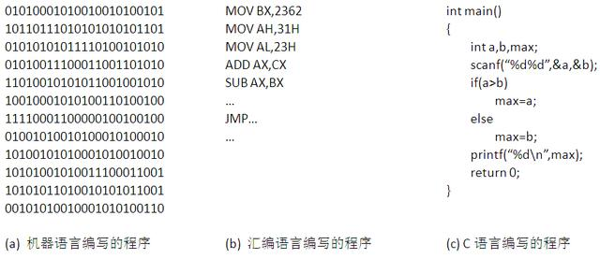

Sheet2
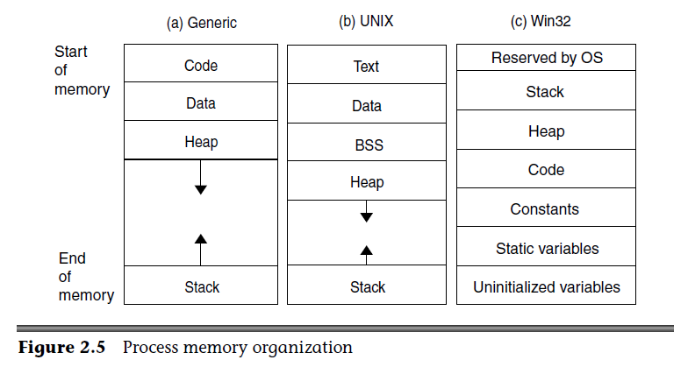
低地址

 | 栈区↑ |  |  |  | 栈空间地址：0012FF44 0012FF40
 |  | 命令行或环境变量区 |  |  | 命令行或环境变量区：0012FF50 00390F08
 | 堆区↓ |  |  |  | 堆区：00392C08 00392C50
 | 代码区 |  |  |  | 代码区地址：0040100F
 | 常量区↓ |  |  |  | 常量区地址：004330D0 004330D0
 | bss↓ | 全局/静态变量未初始化区 |  |  | 全局未初始化区：0043A4E8 0043A4EC
 | init data↓ | 全局/静态变量已初始化区 |  |  | 全局初始化区：0043A4DC 0043A4E0
高地址
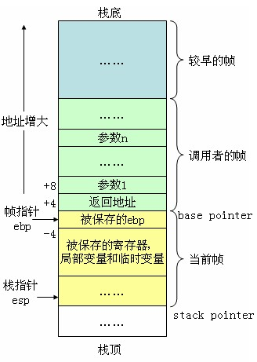
高地址
 |  | 命令行或环境变量区
 | 栈区↓ |  |  |  |  | 1栈区 2常量、全局、静态区 3堆区
 | 空闲
 | 堆区↑
 | bss | 全局/静态变量未初始化区 |  |  |  | 12ff38 47101c 592ad8
 | init data | 全局/静态变量已初始化区 |  |  |  | 12ff34 47101c 592b20
 | 代码区 |  |  |  |  | 12ff34 47101c 592b20
低地址
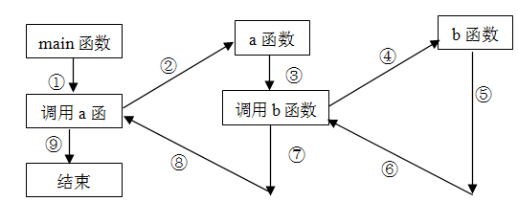
 |  |  |  |  |  | 栈空间地址：0012FF44
 |  |  |  |  |  | 堆区：003D2BD8 003D2C20
 |  |  |  |  |  | 代码区地址：0040100F
 |  |  |  |  |  | 常量区地址：004330A4 004330A4
 |  |  |  |  |  | 全局未初始化区：0043A4E0
 |  |  |  | 常量存储区 |  | 全局初始化区：0043A4E4

 |  |  | .正文段→数据段→bss段→堆→栈

 | 1 栈中的变量，其内存地址是从高地址到低地址进行分配的：
 | int i=1;
 | int j=1;
 | cout<<&i<<endl<<&j<<endl; //输出：0012FF60(高地址处) 0012FF54（低地址处）

 | int * pi = new int(10);
 | float * pf = new float(1.1);
 | cout<<pi<<endl<<pf<<endl; // 输出：0x602010(低地址) 0x602030(高地址)，指针指向的位置是在堆里，所以地址从低到高

 | 2 函数参数列表的存放方式是，先对最右边的形参分配地址，后对最左边的形参分配地址。

 | 3 Little-endian模式的CPU对操作数的存放方式是从低字节到高字节的，0x1234的存放方式入下：
 | 0X4000 0x34
 | 0X4001 0x12

 | 4 Big-endian模式的CPU对操作数的存放方式是从高字节到低字节的，0x1234的存放方式入下：
 | 0x4000 0x12
 | 0x4001 0x34

 | 5 联合体union的存放顺序是所有成员都从低地址开始存放。

 | 6 一个变量的地址是由它所占内存空间中的最低位地址表示的。
 | 0X4000 0x34
 | 0X4001 0x12
 | 那么，0x1234 的地址位0x4000

 | 7 堆栈的分配方式是从高内存地址向低内存地址分配的。
 | int ivar=0;
 | int iarray[2]={11, 22};
 | 注意iarray[2]越界使用，比如对其赋值 iarray[2]=0; 那么则同时对ivar赋值为0，可能产生死循环，因为它们的地址相同，即&ivar等于&iarray[2]。
 | ---------------------

